Chi tiết địa chất
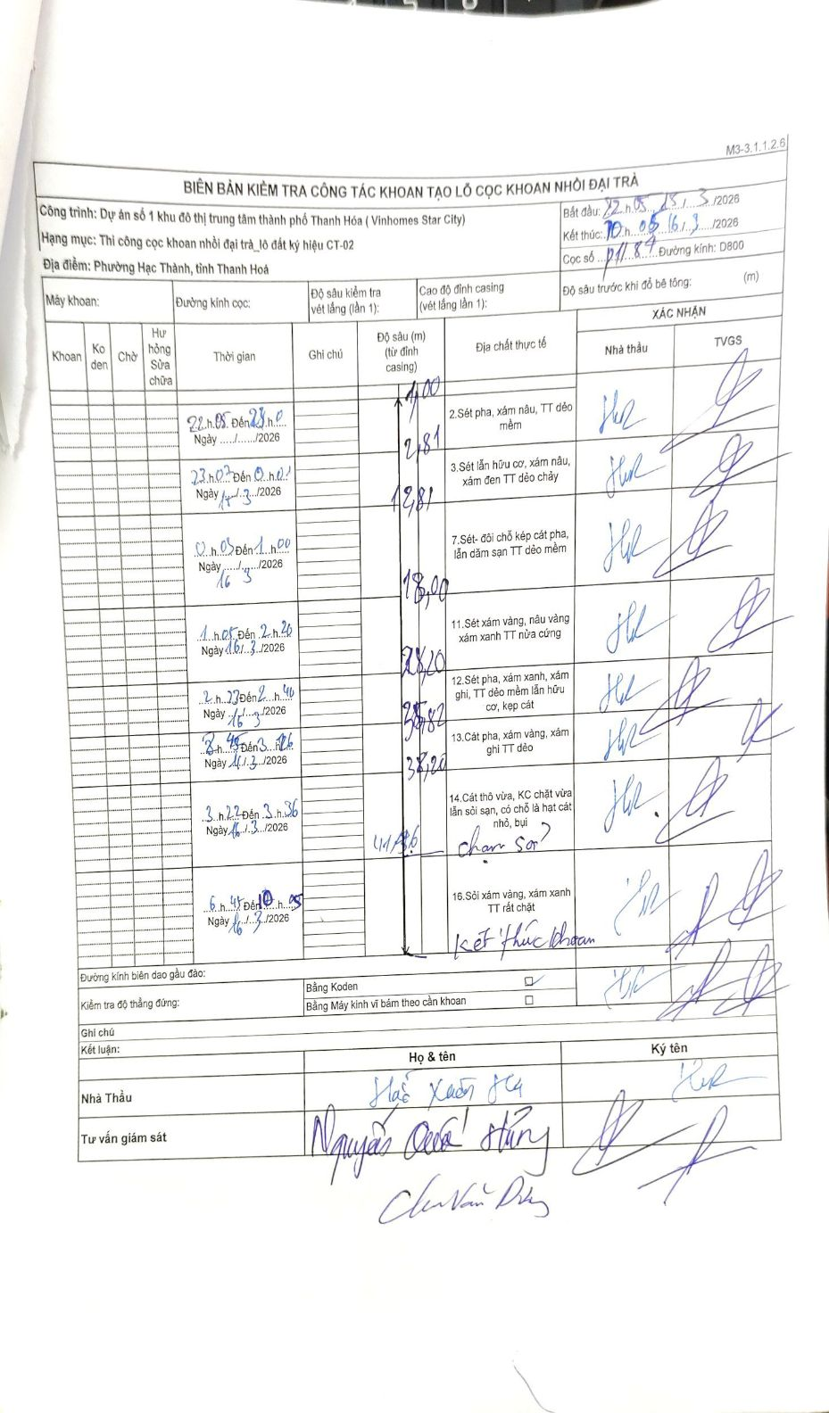
Dự án | Dự án số 1 khu đô thị trung tâm thành phố Thanh Hóa (Vinhomes Star City)
Hạng mục | Thi công cọc khoan nhồi đại trà_lô đất ký hiệu CT-02
Tên bộ phận | Phường Hạc Thành, tỉnh Thanh Hoá
Số hiệu cọc | 11-87
Biên bản số
Đường kính | D800
Bắt đầu thi công | 22:05 15/03/2026
Kết thúc thi công | 10:05 16/03/2026

Địa chất TT | Đường kính | Mô tả lớp thiết kế | Từ (h) | Đến (h) | Cao độ từ | Cao độ đến | T.Gian (h) | Dài (m) | V (m/h) | Ghi chú
1 | D800 | Sét pha, xám nâu, TT dẻo mềm | 22:05 15/03/2026 | 23:00 15/03/2026 | 0 | -1.81 | 0.92 | 1.81 | 1.97
2 | D800 | Sét lẫn hữu cơ, xám nâu, xám đen TT dẻo chảy | 23:00 15/03/2026 | 00:00 16/03/2026 | 0 | -10 | 1 | 10 | 10
3 | D800 | Sét- đôi chỗ kẹp cát pha, lẫn dăm sạn TT dẻo mềm | 00:00 16/03/2026 | 01:00 16/03/2026 | 0 | -5.19 | 1 | 5.19 | 5.19
4 | D800 | Sét xám vàng, nâu vàng xám xanh TT nửa cứng | 01:05 16/03/2026 | 02:20 16/03/2026 | 0 | -10.2 | 1.25 | 10.2 | 8.16
5 | D800 | Sét pha, xám xanh, xám ghi, TT dẻo mềm lẫn hữu cơ, kẹp cát | 02:27 16/03/2026 | 02:40 16/03/2026 | 0 | -3.3 | 0.22 | 3.3 | 15.23
6 | D800 | Cát pha, xám vàng, xám ghi TT dẻo | 02:45 16/03/2026 | 03:12 16/03/2026 | 0 | -4.32 | 0.45 | 4.32 | 9.6
7 | D800 | Cát thô vừa, KC chặt vừa lẫn sỏi sạn, có chỗ là hạt cát nhỏ, bụi | 03:22 16/03/2026 | 03:36 16/03/2026 | 0 | -1.38 | 0.23 | 1.38 | 5.91 | chạm sỏi?
8 | D800 | Sỏi xám vàng, xám xanh TT rất chặt | 06:45 16/03/2026 | 10:05 16/03/2026 | 0 | -4.26 | 3.33 | 4.26 | 1.28 | Kết thúc khoan

ẢNH BIÊN BẢN GỐC

